Sheet1
HỘI DÒNG TIU TUYÊN SINH 10 T1IPT Điềm thi: TIIPT Son l ây (152) Khóa thi ngày: 08/6/2024 |  |  |  |  | DANH SÁC II THÍ SINH |  |  | Phỏng:3
 |  |  |  |  | TRONG Môn cl |  | PHÒNG THI tuyên: Lịch sớ
s 1 | >ố 'T | SBD | Họ và tên thỉ sinh |  | Ngày sinh | N<ri sính | Cơ sớ giáo (lục (năm láp 9) | Ghi Chú
 | 1 | 152401 í | 4GUYỄN THU | HIÊN | 06/12/2009 | Hà Nội | THCS Đường Lâm
 | 2 | 152403 | MGUYÈN VÙ HOÀNG | HIỆP | 28/11/2009 | Hà Nội | THCS Phùng I lưng
 | 3 | 152410 | NGUYẺN HUY | HOÀNG | 06/02/2009 | Hà Nội | THCS Phùng Hưng
 | 4 | 152418 | PHẠM MINH | HOÀNG | 01/07/2009 | Hà Nội | THCS Ngô Quyền | • ■
 | 5 | 152441 | NGUYỀN QUANG | HUY | 07/05/2009 | Hà Nội | THCS Sơn Tây
 | 6 | 152451 | DƯƠNG NGỌC | HUYỀN | 28/02/2009 | Hà Nội | THCS Phùng Hưng
 | 7 | 152456 | KHUẢTTHỊTHU | HUYÊN | 17/06/2009 | Hà Nội | THCS Cổ Dông
 | 8 | 152473 | PHÙNG TUÂN | HÙNG | 22/08/2009 | Hà Nội | TIICS Viên Sơn
 | 9 | 152489 | NGUYÊN THI THANH | HƯƠNG | 13/12/2009 | Hà Nội | THCS Phùng Hưng
 | 10 | 152491 | VŨ THỊ | HƯƠNG | 28/04/2009 | Hà Nội | THCS Trung Hưng
 | 11 | 152508 | NGUYỄN NGÂN | KHÁNH | 19/05/2009 | Thanh Hóa | THCS Trung Sơn Trầm
 | 12 | 152544 | NGUYẺN NGỌC TỪNG | LÂM | 15/12/2009 | Hà Nội | TIICS Ngô Quyền
 | 13 | 152545 | NGUYỄN QUANG | LÂM | 17/11/2009 | Hà Nội | THCS Phùng Hưng
 | 14 | 152555 | ĐỔ KHÁNH | LINH | 26/05/2009 | Hà Nội | THCS Sơn Tây
 | 15 | 152558 | HÀ THÙY | LINH | 16/12/2009 | Hà Nội | THCS Dường Lâm
 | 16 | 152560 | HOÀNG KHÁNH | LINH | 25/10/2009 | Hà Nội | THCS Sơn Tây
 | 17 | 152561 | HOÀNG NGỌC THẢO | LINH | 16/02/2009 | Hà Nội | THCS Sơn Tây
 | 18 | 152564 | KHUÁT GIANG | LINH | 24/09/2009 | Hà Nội | TIICS Phùng Hưng
 | 19 | 152570 | LÊ PHƯƠNG | LINH | 19/12/2009 | Hà Nội | 1HCS Phùng Ilưng
 | 20 | 152577 | NGUYỄN HÀ | LINH | 15/09/2009 | Hà Nội | TI ICS Phùng 1 lưng
 | 21 | 152587 | NGUYỀN PHƯƠNG | LINH | 10/03/2009 | Hà Nội | THCS Sơn Tây
 | 22 | 152595 | PHẠM KHÁNH | LINH | 21/04/2009 | Hà Nội | THCS Phùng Hưng
 | 23 | 152603 | TRÂN KHÁNH | LINH | 13/08/2009 | Hà Nội | THCS Sơn Tây
 | |24 | 152607 | TRỊNH KHÁNH | LINH | 20/07/2009 | Hà Nội | THCS Sơn Tây

Người lập báng xác nhộn

Tống số có 24 thí sinh.

Ngày 04 tháng 6 năm 2024
NGƯỜI LẬP BÀNG
(Kỷ và ghi rõ họ tên)

Ngày 0 tháng 6 năm 2024
G ĐIỀM THI

Lê Minh Phong

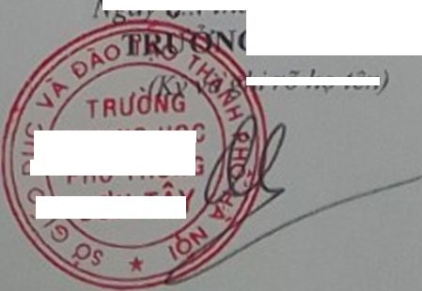

I/ rõ họ tên)

5/ TRUNG HỌC
oỊ PHốĩHQNG

SƠN TAỴ

